成果物一覧画面（管理者権限）
プロジェクト名 |  |  | システム名 |  |  | 画面レイアウト設計書 |  |  |  |  |  |  |  |  | 作成者 | 作成日 |  | 更新者 | 更新日
13期12月対応 |  |  | LMS学習管理システム |  |  | 成果物一覧画面（管理者権限） |  |  |  |  |  |  |  |  | 高橋大 | 2019-10-28 |  | 谷口 | 2019-12-05

 | 画面イメージ
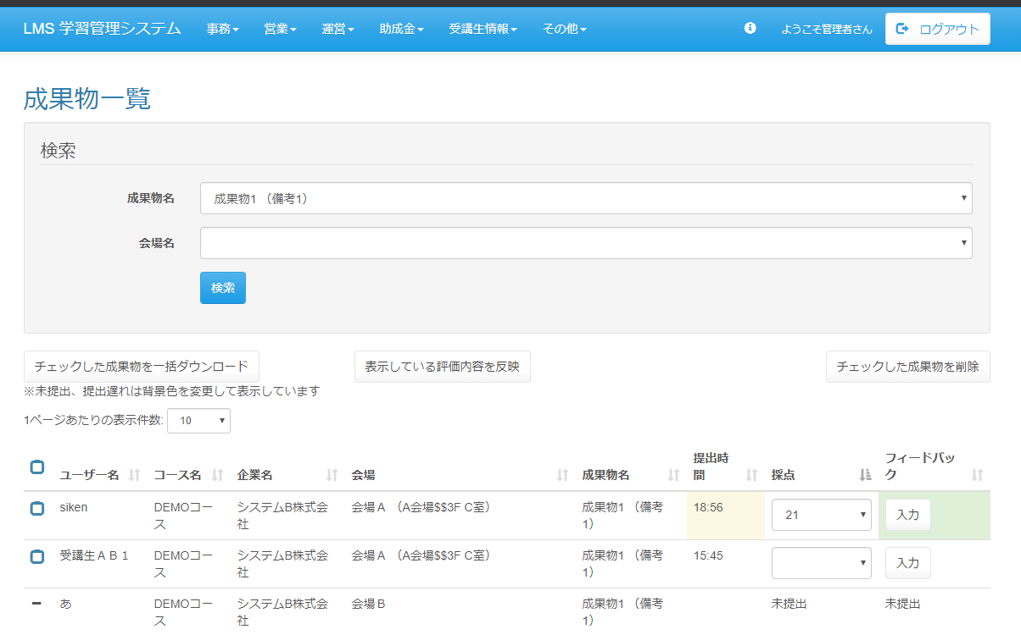

<div id="main" class="main2clm">
<h2>成果物一覧</h2>
<div class="well bs-component">
<form name="dailyReport_dailyListActionForm" method="post" action="/lms/dailyReport/dailyList/" class="form-horizontal"><div><input type="hidden" name="org.apache.struts.taglib.html.TOKEN" value="3b8b33d1cd1ee4fc0badbf3e741d934b"></div>
<fieldset>
<legend>検索</legend>
<div class="form-group">
<label for="date" class="col-lg-2 control-label">成果物名</label>
<div class="col-lg-10">
<input type="text" name="date" value="テスト設計書" class="form-control datepicker" id="date">
</div>
</div>
<div class="form-group">
<label for="placeId" class="col-lg-2 control-label">会場名</label>
<div class="col-lg-10">
<select name="placeId" id="placeId" class="form-control"><option value=""></option>
<option value="">会場Ａ</option>
</select>
</div>
</div>
<div class="form-group">
<div class="col-lg-10 col-lg-offset-2">
<input type="submit" value="検索" class="btn btn-primary">
</div>
</div>
</fieldset>
</form>
</div>
<div id="DataTables_Table_0_wrapper" class="dataTables_wrapper form-inline dt-bootstrap no-footer"><div class="row"><div class="col-sm-6"><div class="dataTables_length" id="DataTables_Table_0_length"><label>1ページあたりの表示件数: <select name="DataTables_Table_0_length" aria-controls="DataTables_Table_0" class="form-control input-sm"><option value="10">10</option><option value="20">20</option><option value="30">30</option><option value="40">40</option><option value="50">50</option><option value="-1">ALL</option></select></label></div></div><div class="col-sm-6"></div></div><div class="row"><div class="col-sm-12"><br>
<div class="form-group">
<input type="submit" name="download" value="チェックした成果物を一括ダウンロード" class="btn btn-default">
</div>
<div class="form-group">
<input type="submit" name="download" value="表示している採点を反映" class="btn btn-default" style="
margin-right: 220px;
">
</div>
<div class="form-group">
<input type="submit" name="download" value="チェックした成果物を削除" class="btn btn-default" style="
margin-left: 120px;
">
</div>
<div class="form-group">
※未提出、提出遅れは背景色を変更して表示しています。
</div>
<label for="pastFlg" class="text-info"></label><table class="table table-hover sortabletable dataTable no-footer" id="DataTables_Table_0" role="grid" aria-describedby="DataTables_Table_0_info">
<thead>
<tr role="row">
<th class="sorting_asc" tabindex="0" aria-controls="place-table" rowspan="1" colspan="1" aria-sort="ascending" aria-label=": activate to sort column descending">
<input id="checkbox-all" class="icon-checkbox" type="checkbox">
<label for="checkbox-all" class="text-info">
<span class="glyphicon glyphicon-unchecked unchecked"></span>
<span class="glyphicon glyphicon-check checked"></span>
</label>
</th>
<th class="sorting_asc" tabindex="0" aria-controls="DataTables_Table_0" rowspan="1" colspan="1" aria-sort="ascending" aria-label="ユーザー名: activate to sort column descending">ユーザー名</th>
<th class="sorting" tabindex="0" aria-controls="DataTables_Table_0" rowspan="1" colspan="1" aria-label="コース名: activate to sort column ascending">コース名</th>
<th class="sorting" tabindex="0" aria-controls="DataTables_Table_0" rowspan="1" colspan="1" aria-label="企業名: activate to sort column ascending">企業名</th>
<th class="sorting" tabindex="0" aria-controls="DataTables_Table_0" rowspan="1" colspan="1" aria-label="会場: activate to sort column ascending">会場</th>
<th tabindex="0" aria-controls="DataTables_Table_0" rowspan="1" colspan="1" aria-label="提出時間: activate to sort column ascending" class="sorting">提出時間</th>
<th tabindex="0" aria-controls="DataTables_Table_0" rowspan="1" colspan="1" aria-label="採点: activate to sort column ascending" class="sorting">採点</th>
<th tabindex="0" aria-controls="DataTables_Table_0" rowspan="1" colspan="1">フィードバック</th></tr>
</thead>
<tbody>
<tr role="row" class="odd">
<td class="sorting_1">
<input type="checkbox" name="placeIdArr[180]" value="252" id="placeIdArr[180]" class="icon-checkbox">
<label for="placeIdArr[180]" class="text-info">
<span class="glyphicon glyphicon-unchecked unchecked"></span>
<span class="glyphicon glyphicon-check checked"></span>
</label>
</td>
<td class="sorting_1">受講生一</td>
<td>【HT】10月SE育成コース</td>
<td>株式会社システムＡ</td>
<td>Ａ会場<small>（Ａ会場$教室Ａ$50人）</small></td>
<td>17:40</td>
<td>
<select name="courseId" id="courseId" class="form-control">
<option value=""></option>
<option value="0">0</option>
<option value="1">1</option>
<option value="100">100</option>
<option value="対象外">対象外</option>
</select>
</td>
<td class="sorting_1">
<a href="/lms/estimate/update?courseId=5&amp;companyId=1" class="btn btn-sm btn-default" style="background: ">入力</a>
</td></tr>
<tr role="row" class="odd">
<td class="sorting_1">
<input type="checkbox" name="placeIdArr[180]" value="252" id="placeIdArr[180]" class="icon-checkbox">
<label for="placeIdArr[180]" class="text-info">
<span class="glyphicon glyphicon-unchecked unchecked"></span>
<span class="glyphicon glyphicon-check checked"></span>
</label>
</td>
<td class="sorting_1">受講生二</td>
<td>【HT】10月SE育成コース</td>
<td>株式会社システムＡ</td>
<td>Ａ会場<small>（Ａ会場$教室Ａ$50人）</small></td>
<td bgcolor="#ffff00"></td>
<td>
未提出
</td>
<td>
未提出
</td></tr>
<tr role="row" class="odd">
<td class="sorting_1">
<input type="checkbox" name="placeIdArr[180]" value="252" id="placeIdArr[180]" class="icon-checkbox">
<label for="placeIdArr[180]" class="text-info">
<span class="glyphicon glyphicon-unchecked unchecked"></span>
<span class="glyphicon glyphicon-check checked"></span>
</label>
</td>
<td class="sorting_1">受講生三</td>
<td>【HT】10月SE育成コース</td>
<td>株式会社システムＡ</td>
<td>Ａ会場<small>（Ａ会場$教室Ａ$50人）</small></td>
<td bgcolor="#ffff00">18:01</td>
<td>
<select name="courseId" id="courseId" class="form-control">
<option value=""></option>
<option value="0">0</option>
<option value="1">1</option>
<option value="100">100</option>
<option value="対象外">対象外</option>
</select>
</td>
<td class="sorting_1" style="background: #dff0D8">
<a href="/lms/estimate/update?courseId=5&amp;companyId=1" class="btn btn-sm btn-default">入力</a>
</td></tr>
<tr role="row" class="odd">
<td class="sorting_1">
<input type="checkbox" name="placeIdArr[180]" value="252" id="placeIdArr[180]" class="icon-checkbox">
<label for="placeIdArr[180]" class="text-info">
<span class="glyphicon glyphicon-unchecked unchecked"></span>
<span class="glyphicon glyphicon-check checked"></span>
</label>
</td>
<td class="sorting_1">受講生四</td>
<td>【HT】10月SE育成コース</td>
<td>株式会社システムＡ</td>
<td>Ａ会場<small>（Ａ会場$教室Ａ$50人）</small></td>
<td>17:59</td>
<td>
<select name="courseId" id="courseId" class="form-control">
<option value=""></option>
<option value="0">0</option>
<option value="1">1</option>
<option value="100">100</option>
<option value="対象外">対象外</option>
</select>
</td>
<td class="sorting_1" style="background: #dff0D8">
<a href="/lms/estimate/update?courseId=5&amp;companyId=1" class="btn btn-sm btn-default">入力</a>
</td></tr>
</tbody>
</table></div></div><div class="row"><div class="col-sm-5"><div class="dataTables_info" id="DataTables_Table_0_info" role="status" aria-live="polite">1 件中 1 件から 1 件までを表示</div></div><div class="col-sm-7"><div class="dataTables_paginate paging_simple_numbers" id="DataTables_Table_0_paginate"><ul class="pagination"><li class="paginate_button previous disabled" id="DataTables_Table_0_previous"><a href="#" aria-controls="DataTables_Table_0" data-dt-idx="0" tabindex="0">前へ</a></li><li class="paginate_button active"><a href="#" aria-controls="DataTables_Table_0" data-dt-idx="1" tabindex="0">1</a></li><li class="paginate_button next disabled" id="DataTables_Table_0_next"><a href="#" aria-controls="DataTables_Table_0" data-dt-idx="2" tabindex="0">次へ</a></li></ul></div></div></div></div>
</div>

提出期限切れの場合は背景色を黄色に

入力済みの場合は
背景色を緑に

クリック時表示

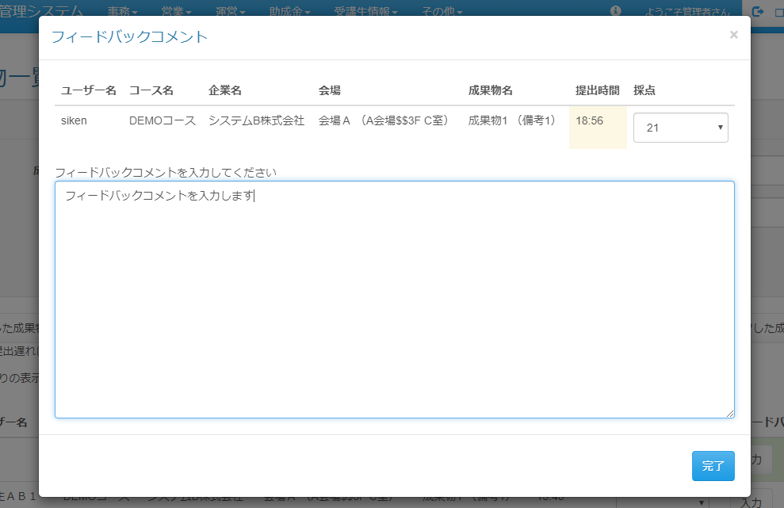

<div class="modal fade in" id="div-modal" aria-hidden="false" style="display: block; padding-right: 19px;"><div class="modal-backdrop fade in" style="height: 803px;"></div>
<div class="modal-dialog modal-dialog-center">
<div class="modal-content">
<div class="modal-header">
<button type="button" class="close" data-dismiss="modal">
<span aria-hidden="true">×</span>
</button>
<h4 class="modal-title" id="modal-label">フィードバックコメント</h4>
</div>
<div class="modal-body">
<span>フィードバックコメントを入力してください</span>
<textarea name="holiday" id="holiday" class="form-control" style="margin: 0px; width: 558px; height: 300px;"></textarea>
</div>
<div class="modal-footer">
<button type="button" class="btn btn-primary" id="upd-btn">登録</button>
</div>
</div>
</div>
</div>

 | 出力仕様
 | No | 項目名 |  | データ元 |  |  |  |  |  |  |  | 備考
 |  |  |  | テーブル名 |  |  |  | フィールド
 | 検索条件
 | 1 | 成果物名 |  | m_deliverables |  |  |  | deliverables_name |  |  |  | データリスト
 | 2 | 会場名 |  | m_place |  |  |  | place_name |  |  |  | データリスト
 | 成果物一覧
 | 3 | チェックボックス |  | - |  |  |  | - |  |  |  | チェック付与でボタン機能の対象
 | 4 | ユーザ名 |  | user_name |  |  |  | user_name
 | 5 | コース名 |  | m_course |  |  |  | course_name
 | 6 | 企業名 |  | m_company |  |  |  | company_name
 | 7 | 会場 |  | m_place |  |  |  | place_name
 | 8 | 提出期限 |  | t_deliverables_result |  |  |  | submission_time |  |  |  | 提出済の場合：提出時間を表示、未提出の場合：空表示
 |  |  |  |  |  |  |  |  |  |  |  | 成果物の提出期限より遅れて提出されている場合、背景色を変更して表示
 |  |  |  |  |  |  |  |  |  |  |  | 成果物が採点無し設定されている場合非表示
 | 9 | 採点 |  | t_deliverables_result |  |  |  | score |  |  |  | 提出済の場合：「0～100」と「採点対象外」の値を持つプルダウンを表示、未提出の場合：「未提出」と表示
 |  |  |  |  |  |  |  |  |  |  |  | 成果物が採点無し設定されている場合「入力なし」と表示
 | 10 | フィードバック |  | t_deliverables_result |  |  |  | feedback |  |  |  | 記載済みの場合は背景色を変更する、未提出の場合は「未提出」と表示
 |  |  |  |  |  |  |  |  |  |  |  | 成果物がフィードバック無し設定されている場合「入力なし」と表示

 | ◆『検索』押下時

 | 入力仕様
 | No | 項目名 | 物理名 |  | コントロール |  | 必須 |  | 桁数 | 最小値 | 最大値 |  | 属性 |  |  |  | 備考
 | 1 | 成果物名 | deliverablesName |  | セレクトボックス |  | ○ |  | - | - | -
 | 2 | 会場名 | placeName |  | セレクトボックス |  | ○ |  | - | - | -
 | 3 | 検索 | - |  | 送信ボタン |  | - |  | - | - | - |  | search

 | ◆『入力』ボタン押下時

 | 入力仕様
 | No | 項目名 | 挙動 |  |  |  |  |  |  |  |  |  |  |  | 備考
 | 1 |  | フィードバックコメントの入力が可能なダイアログを表示する

 | ◆『チェックした成果物を一括ダウンロード』ボタン押下時

 | 入力仕様
 | No | 項目名 | 物理名 |  | コントロール |  | 必須 |  | 桁数 | 最小値 | 最大値 |  | IME | 属性 |  |  | 備考
 | 1 | 成果物ID | deliverablesId |  | hidden |  | ○ |  | - | - | - |  | - | 半角数字
 | 2 | セクションID | sectionId |  | hidden |  | ○ |  | - | - | - |  | - | 半角数字
 | 3 | 成果物結果ID | deliverablesResult_id |  | hidden |  | ○ |  | - | - | - |  | - | 半角数字
 | 4 | LMSユーザID | lmsUserId |  | hidden |  | ○ |  | - | - | - |  | - | 半角数字
 | 5 | チェックした成果物を一括ダウンロード | - |  | 送信ボタン |  | - |  | - | - | - |  | - | 遷移なし

 | その他 入力仕様
 | No | 項目名 | エラー条件 |  |  |  |  | 挙動 |  |  |  |  |  |  | エラー文
 | 1 | チェックした成果物を一括ダウンロード | ダウンロード総量が500MB以上の場合 |  |  |  |  | エラー文を表示 |  |  |  |  |  |  | ダウロードしようとしたデータ量が大きすぎます。チェックを減らしてください。

 | ◆『表示している採点を反映』ボタン押下時

 | 入力仕様
 | No | 項目名 | 物理名 |  | コントロール |  | 必須 |  | 桁数 | 最小値 | 最大値 |  | IME | 属性 |  |  | 備考
 | 1 | 成果物ID | deliverablesId |  | hidden |  | ○ |  | - | - | - |  | - | 半角数字
 | 2 | セクションID | lms_userId |  | hidden |  | ○ |  | - | - | - |  | - | 半角数字
 | 3 | 成果物・セクション紐付けID | deliverablesSectionId |  | hidden |  | ○ |  | - | - | - |  | - | 半角数字
 | 4 | LMSユーザID | lmsUserId |  | hidden |  | ○ |  | - | - | - |  | - | 半角数字
 | 5 | 採点 | score |  | セレクトボックス |  | - |  | - | - | - |  | - | 全角文字
 | 6 | 表示している評価内容を反映 | - |  | 送信ボタン |  | - |  | - | - | - |  | - | updateScore

 | ◆『チェックした成果物を削除』ボタン押下時

 | 入力仕様
 | No | 項目名 | 物理名 |  | コントロール |  | 必須 |  | 桁数 | 最小値 | 最大値 |  | IME | 属性 |  |  | 備考
 | 1 | 成果物ID | deliverablesId |  | hidden |  | ○ |  | - | - | - |  | - | 半角数字
 | 2 | セクションID | lms_userId |  | hidden |  | ○ |  | - | - | - |  | - | 半角数字
 | 3 | 成果物・セクション紐付けID | deliverablesSectionId |  | hidden |  | ○ |  | - | - | - |  | - | 半角数字
 | 4 | LMSユーザID | lmsUserId |  | hidden |  | ○ |  | - | - | - |  | - | 半角数字
 | 5 | チェックした成果物を削除 | - |  | 送信ボタン |  | - |  | - | - | - |  | - | delete

成果物一覧画面（講師権限）
プロジェクト名 |  |  | システム名 |  |  | 画面レイアウト設計書 |  |  |  |  |  |  |  |  | 作成者 | 作成日 |  | 更新者 | 更新日
13期12月対応 |  |  | LMS学習管理システム |  |  | 成果物一覧画面（講師権限） |  |  |  |  |  |  |  |  | 高橋大 | 2019-10-28 |  | 谷口 | 2019-12-05

 | 画面イメージ

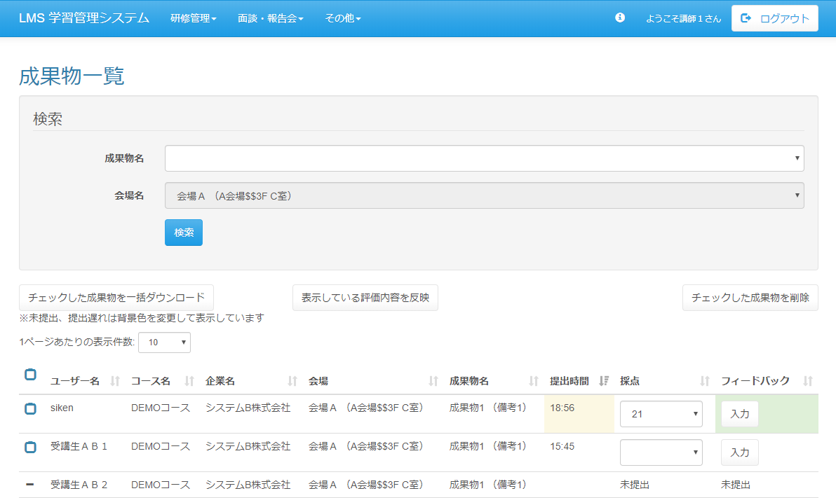
<div id="main" class="main2clm">
<h2>成果物一覧</h2>
<div class="well bs-component">
<form name="dailyReport_dailyListActionForm" method="post" action="/lms/dailyReport/dailyList/" class="form-horizontal"><div><input type="hidden" name="org.apache.struts.taglib.html.TOKEN" value="3b8b33d1cd1ee4fc0badbf3e741d934b"></div>
<fieldset>
<legend>検索</legend>
<div class="form-group">
<label for="date" class="col-lg-2 control-label">成果物名</label>
<div class="col-lg-10">
<input type="text" name="date" value="テスト設計書" class="form-control datepicker" id="date">
</div>
</div>
<div class="form-group">
<label for="placeId" class="col-lg-2 control-label">会場名</label>
<div class="col-lg-10">
<input type="text" name="" value="Ａ会場(A会場$教室A$50人)" readonly="readonly" id="placeId" class="form-control">
</div>
</div>
<div class="form-group">
<div class="col-lg-10 col-lg-offset-2">
<input type="submit" value="検索" class="btn btn-primary">
</div>
</div>
</fieldset>
</form>
</div>
<div id="DataTables_Table_0_wrapper" class="dataTables_wrapper form-inline dt-bootstrap no-footer"><div class="row"><div class="col-sm-6"><div class="dataTables_length" id="DataTables_Table_0_length"><label>1ページあたりの表示件数: <select name="DataTables_Table_0_length" aria-controls="DataTables_Table_0" class="form-control input-sm"><option value="10">10</option><option value="20">20</option><option value="30">30</option><option value="40">40</option><option value="50">50</option><option value="-1">ALL</option></select></label></div></div><div class="col-sm-6"></div></div><div class="row"><div class="col-sm-12"><br>
<div class="form-group">
<input type="submit" name="download" value="チェックした成果物を一括ダウンロード" class="btn btn-default">
</div>
<div class="form-group">
<input type="submit" name="download" value="表示している採点を反映" class="btn btn-default" style="
margin-right: 300px;
">
</div>
<div class="form-group">
<input type="submit" name="download" value="チェックしている成果物を削除" class="btn btn-default">
</div>
<div class="form-group">
※未提出、提出遅れは背景色を変更して表示しています。
</div>
<label for="pastFlg" class="text-info"></label><table class="table table-hover sortabletable dataTable no-footer" id="DataTables_Table_0" role="grid" aria-describedby="DataTables_Table_0_info">
<thead>
<tr role="row">
<th class="sorting_asc" tabindex="0" aria-controls="place-table" rowspan="1" colspan="1" aria-sort="ascending" aria-label=": activate to sort column descending">
<input id="checkbox-all" class="icon-checkbox" type="checkbox">
<label for="checkbox-all" class="text-info">
<span class="glyphicon glyphicon-unchecked unchecked"></span>
<span class="glyphicon glyphicon-check checked"></span>
</label>
</th>
<th class="sorting_asc" tabindex="0" aria-controls="DataTables_Table_0" rowspan="1" colspan="1" aria-sort="ascending" aria-label="ユーザー名: activate to sort column descending">ユーザー名</th>
<th class="sorting" tabindex="0" aria-controls="DataTables_Table_0" rowspan="1" colspan="1" aria-label="コース名: activate to sort column ascending">コース名</th>
<th class="sorting" tabindex="0" aria-controls="DataTables_Table_0" rowspan="1" colspan="1" aria-label="企業名: activate to sort column ascending">企業名</th>
<th class="sorting" tabindex="0" aria-controls="DataTables_Table_0" rowspan="1" colspan="1" aria-label="会場: activate to sort column ascending">会場</th>
<th tabindex="0" aria-controls="DataTables_Table_0" rowspan="1" colspan="1" aria-label="提出時間: activate to sort column ascending" class="sorting">提出時間</th>
<th tabindex="0" aria-controls="DataTables_Table_0" rowspan="1" colspan="1" aria-label="採点: activate to sort column ascending" class="sorting">採点</th>
<th tabindex="0" aria-controls="DataTables_Table_0" rowspan="1" colspan="1">フィードバック</th></tr>
</thead>
<tbody>
<tr role="row" class="odd">
<td class="sorting_1">
<input type="checkbox" name="placeIdArr[180]" value="252" id="placeIdArr[180]" class="icon-checkbox">
<label for="placeIdArr[180]" class="text-info">
<span class="glyphicon glyphicon-unchecked unchecked"></span>
<span class="glyphicon glyphicon-check checked"></span>
</label>
</td>
<td class="sorting_1">受講生一</td>
<td>【HT】10月SE育成コース</td>
<td>株式会社システムＡ</td>
<td>Ａ会場<small>（Ａ会場$教室Ａ$50人）</small></td>
<td>17:40</td>
<td>
<select name="courseId" id="courseId" class="form-control">
<option value=""></option>
<option value="0">0</option>
<option value="1">1</option>
<option value="100">100</option>
<option value="対象外">対象外</option>
</select>
</td>
<td class="sorting_1">
<a href="/lms/estimate/update?courseId=5&amp;companyId=1" class="btn btn-sm btn-default" style="background: ">未入力</a>
</td></tr>
<tr role="row" class="odd">
<td class="sorting_1">
<input type="checkbox" name="placeIdArr[180]" value="252" id="placeIdArr[180]" class="icon-checkbox">
<label for="placeIdArr[180]" class="text-info">
<span class="glyphicon glyphicon-unchecked unchecked"></span>
<span class="glyphicon glyphicon-check checked"></span>
</label>
</td>
<td class="sorting_1">受講生二</td>
<td>【HT】10月SE育成コース</td>
<td>株式会社システムＡ</td>
<td>Ａ会場<small>（Ａ会場$教室Ａ$50人）</small></td>
<td bgcolor="#ffff00"></td>
<td>
未提出
</td>
<td>
未提出
</td></tr>
<tr role="row" class="odd">
<td class="sorting_1">
<input type="checkbox" name="placeIdArr[180]" value="252" id="placeIdArr[180]" class="icon-checkbox">
<label for="placeIdArr[180]" class="text-info">
<span class="glyphicon glyphicon-unchecked unchecked"></span>
<span class="glyphicon glyphicon-check checked"></span>
</label>
</td>
<td class="sorting_1">受講生三</td>
<td>【HT】10月SE育成コース</td>
<td>株式会社システムＡ</td>
<td>Ａ会場<small>（Ａ会場$教室Ａ$50人）</small></td>
<td bgcolor="#ffff00">18:01</td>
<td>
<select name="courseId" id="courseId" class="form-control">
<option value=""></option>
<option value="0">0</option>
<option value="1">1</option>
<option value="100">100</option>
<option value="対象外">対象外</option>
</select>
</td>
<td class="sorting_1" style="background: #dff0D8">
<a href="/lms/estimate/update?courseId=5&amp;companyId=1" class="btn btn-sm btn-default">入力済</a>
</td></tr>
<tr role="row" class="odd">
<td class="sorting_1">
<input type="checkbox" name="placeIdArr[180]" value="252" id="placeIdArr[180]" class="icon-checkbox">
<label for="placeIdArr[180]" class="text-info">
<span class="glyphicon glyphicon-unchecked unchecked"></span>
<span class="glyphicon glyphicon-check checked"></span>
</label>
</td>
<td class="sorting_1">受講生四</td>
<td>【HT】10月SE育成コース</td>
<td>株式会社システムＡ</td>
<td>Ａ会場<small>（Ａ会場$教室Ａ$50人）</small></td>
<td>17:59</td>
<td>
<select name="courseId" id="courseId" class="form-control">
<option value=""></option>
<option value="0">0</option>
<option value="1">1</option>
<option value="100">100</option>
<option value="対象外">対象外</option>
</select>
</td>
<td class="sorting_1" style="background: #dff0D8">
<a href="/lms/estimate/update?courseId=5&amp;companyId=1" class="btn btn-sm btn-default">入力済</a>
</td></tr>
</tbody>
</table></div></div><div class="row"><div class="col-sm-5"><div class="dataTables_info" id="DataTables_Table_0_info" role="status" aria-live="polite">1 件中 1 件から 1 件までを表示</div></div><div class="col-sm-7"><div class="dataTables_paginate paging_simple_numbers" id="DataTables_Table_0_paginate"><ul class="pagination"><li class="paginate_button previous disabled" id="DataTables_Table_0_previous"><a href="#" aria-controls="DataTables_Table_0" data-dt-idx="0" tabindex="0">前へ</a></li><li class="paginate_button active"><a href="#" aria-controls="DataTables_Table_0" data-dt-idx="1" tabindex="0">1</a></li><li class="paginate_button next disabled" id="DataTables_Table_0_next"><a href="#" aria-controls="DataTables_Table_0" data-dt-idx="2" tabindex="0">次へ</a></li></ul></div></div></div></div>
</div>

<div class="modal fade in" id="div-modal" aria-hidden="false" style="display: block; padding-right: 19px;"><div class="modal-backdrop fade in" style="height: 803px;"></div>
<div class="modal-dialog modal-dialog-center">
<div class="modal-content">
<div class="modal-header">
<button type="button" class="close" data-dismiss="modal">
<span aria-hidden="true">×</span>
</button>
<h4 class="modal-title" id="modal-label">フィードバックコメント</h4>
</div>
<div class="modal-body">
<span>フィードバックコメントを入力してください</span>
<textarea name="holiday" id="holiday" class="form-control" style="margin: 0px; width: 558px; height: 300px;"></textarea>
</div>
<div class="modal-footer">
<button type="button" class="btn btn-primary" id="upd-btn">登録</button>
</div>
</div>
</div>
</div>

クリック時表示

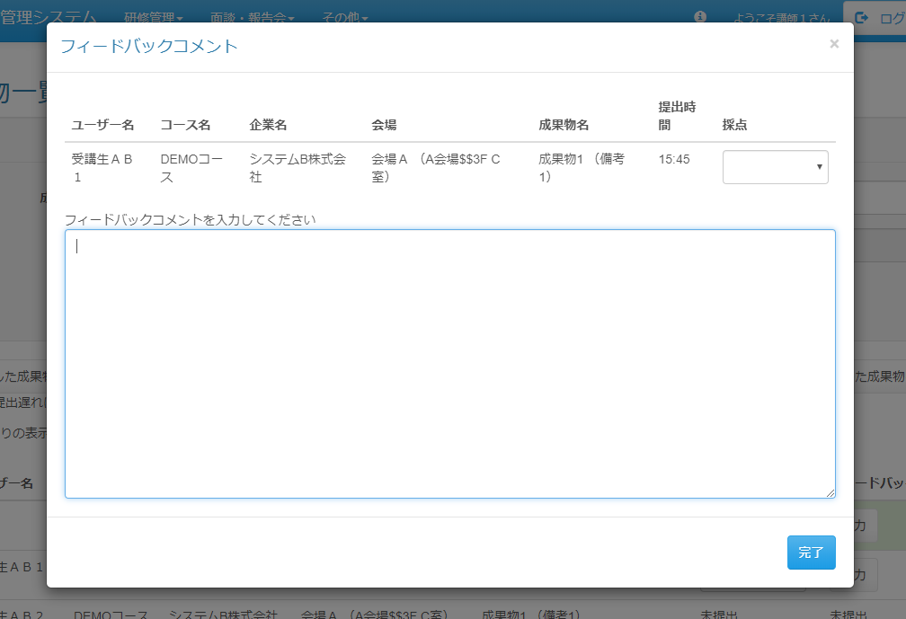

 | 出力仕様
 | No | 項目名 |  | データ元 |  |  |  |  |  |  |  | 備考
 |  |  |  | テーブル名 |  |  |  | フィールド
 | 検索条件
 | 1 | 成果物名 |  | m_deliverables |  |  |  | deliverables_name |  |  |  | データリスト
 | 2 | 会場名 |  | m_place |  |  |  | place_name |  |  |  | 講師に紐付く会場名を非活性で表示
 | 成果物一覧
 | 3 | チェックボックス |  | - |  |  |  | - |  |  |  | チェック付与でボタン機能の対象
 | 4 | ユーザ名 |  | user_name |  |  |  | user_name
 | 5 | コース名 |  | m_course |  |  |  | course_name
 | 6 | 企業名 |  | m_company |  |  |  | company_name
 | 7 | 会場 |  | m_place |  |  |  | place_name
 | 8 | 提出期限 |  | t_deliverables_result |  |  |  | submission_time |  |  |  | 提出済の場合：提出時間を表示、未提出の場合：空表示
 |  |  |  |  |  |  |  |  |  |  |  | 成果物の提出期限より遅れて提出されている場合、背景色を変更して表示
 |  |  |  |  |  |  |  |  |  |  |  | 成果物が採点無し設定されている場合非表示
 | 9 | 採点 |  | t_deliverables_result |  |  |  | score |  |  |  | 提出済の場合：「0～100」と「採点対象外」の値を持つプルダウンを表示、未提出の場合：「未提出」と表示
 |  |  |  |  |  |  |  |  |  |  |  | 成果物が採点無し設定されている場合「入力なし」と表示
 | 10 | フィードバック |  | t_deliverables_result |  |  |  | feedback |  |  |  | 記載済みの場合は背景色を変更する、未提出の場合は「未提出」と表示
 |  |  |  |  |  |  |  |  |  |  |  | 成果物がフィードバック無し設定されている場合「入力なし」と表示

 | ◆『検索』押下時

 | 入力仕様
 | No | 項目名 | 物理名 |  | コントロール |  | 必須 |  | 桁数 | 最小値 | 最大値 |  | 属性 |  |  |  | 備考
 | 1 | 成果物名 | deliverablesName |  | セレクトボックス |  | ○ |  | - | - | -
 | 2 | 会場名 | placeName |  | セレクトボックス |  | ○ |  | - | - | -
 | 3 | 検索 | - |  | 送信ボタン |  | - |  | - | - | - |  | search

 | ◆『入力』ボタン押下時

 | 入力仕様
 | No | 項目名 | 挙動 |  |  |  |  |  |  |  |  |  |  |  | 備考
 | 1 |  | フィードバックコメントの入力が可能なダイアログを表示する

 | ◆『チェックした成果物を一括ダウンロード』ボタン押下時

 | 入力仕様
 | No | 項目名 | 物理名 |  | コントロール |  | 必須 |  | 桁数 | 最小値 | 最大値 |  | IME | 属性 |  |  | 備考
 | 1 | 成果物ID | deliverablesId |  | hidden |  | ○ |  | - | - | - |  | - | 半角数字
 | 2 | セクションID | lms_userId |  | hidden |  | ○ |  | - | - | - |  | - | 半角数字
 | 3 | 成果物結果ID | deliverablesResult_id |  | hidden |  | ○ |  | - | - | - |  | - | 半角数字
 | 4 | LMSユーザID | lmsUserId |  | hidden |  | ○ |  | - | - | - |  | - | 半角数字
 | 5 | チェックした成果物を一括ダウンロード | - |  | 送信ボタン |  | - |  | - | - | - |  | - | download

 | その他 入力仕様
 | No | 項目名 | エラー条件 |  |  |  |  | 挙動 |  |  |  |  |  |  | エラー文
 | 1 | チェックした成果物を一括ダウンロード | ダウンロード総量が500MB以上の場合 |  |  |  |  | エラー文を表示 |  |  |  |  |  |  | ダウロードしようとしたデータ量が大きすぎます。チェックを減らしてください。

 | ◆『表示している採点を反映』ボタン押下時

 | 入力仕様
 | No | 項目名 | 物理名 |  | コントロール |  | 必須 |  | 桁数 | 最小値 | 最大値 |  | IME | 属性 |  |  | 備考
 | 1 | 成果物ID | deliverablesId |  | hidden |  | ○ |  | - | - | - |  | - | 半角数字
 | 2 | セクションID | lms_userId |  | hidden |  | ○ |  | - | - | - |  | - | 半角数字
 | 3 | 成果物・セクション紐付けID | deliverablesSectionId |  | hidden |  | ○ |  | - | - | - |  | - | 半角数字
 | 4 | LMSユーザID | lmsUserId |  | hidden |  | ○ |  | - | - | - |  | - | 半角数字
 | 5 | 採点 | score |  | セレクトボックス |  | - |  | - | - | - |  | - | 全角文字
 | 6 | 表示している採点を反映 | - |  | 送信ボタン |  | - |  | - | - | - |  | - | updateScore

 | ◆『チェックした成果物を削除』ボタン押下時

 | 入力仕様
 | No | 項目名 | 物理名 |  | コントロール |  | 必須 |  | 桁数 | 最小値 | 最大値 |  | IME | 属性 |  |  | 備考
 | 1 | 成果物ID | deliverablesId |  | hidden |  | ○ |  | - | - | - |  | - | 半角数字
 | 2 | セクションID | lms_userId |  | hidden |  | ○ |  | - | - | - |  | - | 半角数字
 | 3 | 成果物・セクション紐付けID | deliverablesSectionId |  | hidden |  | ○ |  | - | - | - |  | - | 半角数字
 | 4 | LMSユーザID | lmsUserId |  | hidden |  | ○ |  | - | - | - |  | - | 半角数字
 | 5 | チェックした成果物を削除 | - |  | 送信ボタン |  | - |  | - | - | - |  | - | delete

